상품제안서
라인스포츠타올 100g | 상품코드: F28338

 |  |  |  |  |  |  | 02-412-0044 | www.easy1.co.kr
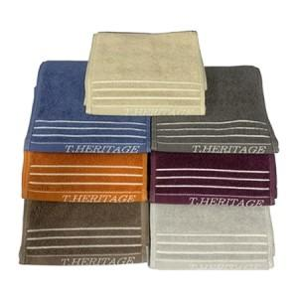

【상세/제작정보】 | 기본수량 미만 인쇄시 비용 추가. 인쇄비, 케이스, 포장 별도문의

【인쇄/포장옵션】 | 실크 / 포장지포장

【공급단가】 | 수량 | 100~ | 300~ | 500~ | 1,000~ | 2,000~
*VAT별도 | 단가 | 2,880원 | 2,830원 | 2,760원 | 2,710원 | 2,640원

【상품 URL】 | https://dev.easy1.co.kr:443/src/goods_detail.php?gdno=28338

